Informações das estações
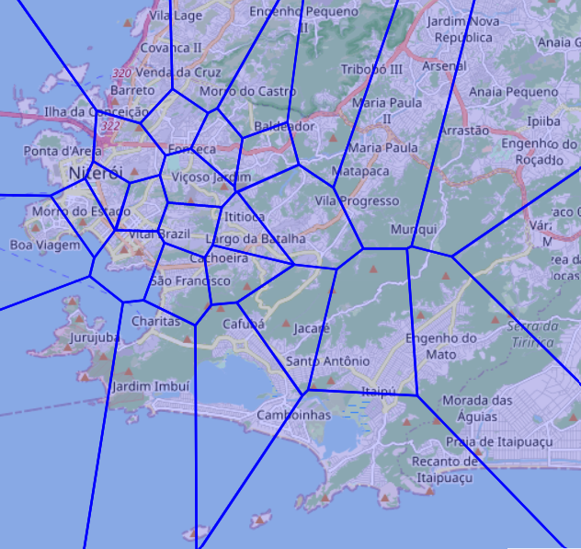
Estação | Nome
506 | CORONEL LEÔNCIO
504 | CARAMUJO
508 | IGREJINHA
526 | SAPÊ
528 | TRAVESSA BELTRÃO
503 | BONFIM 2
515 | MORRO DO BUMBA
524 | SANTA BÁRBARA 2
502 | BOA VISTA
511 | MACEIÓ
529
501 | BARRETO 1
521 | PIRATININGA 2
527 | TENENTE JARDIM
516 | MORRO DO CASTRO
505 | CAVALÃO
512 | MARAVISTA
522 | PREVENTÓRIO
513 | MARIA PAULA
510 | JURUJUBA
517 | MORRO DO ESTADO
514 | MORRO DA PENHA
500 | BAIRRO DE FÁTIMA
519 | PÉ PEQUENO
525 | SÃO FRANCISCO 1
529 | VÁRZEA DAS MOÇAS
507 | ENGENHO DO MATO
523 | RIO DO OURO
518 | MORRO DO PALÁCIO
520 | PIRATININGA
509 | ITAIPÚ
...

